Signaturfigur
Singaturfigur kap 2 |  | FoU-utgifter som andel av BNP, Forskerårsverk per 1000 capita og FoU-itgifter i mill. PPT-dollar (faste 2015-priser).

År | Land | Forskerårsverk per 1000 capita | FoU-utgifter som andel av BNP | FoU-utgifter i mill. PPP-dollar, faste 2015-priser
1998 | Argentina | 0.7 | 0.4 % | 2,214
1998 | Australia | 3.4 | 1.4 % | 9,778 | Link til grafikk | https://public.tableau.com/views/IndikatorrapportenSignaturfigurkap2/Dashboard1?:language=en-US&publish=yes&:display_count=n&:origin=viz_share_link
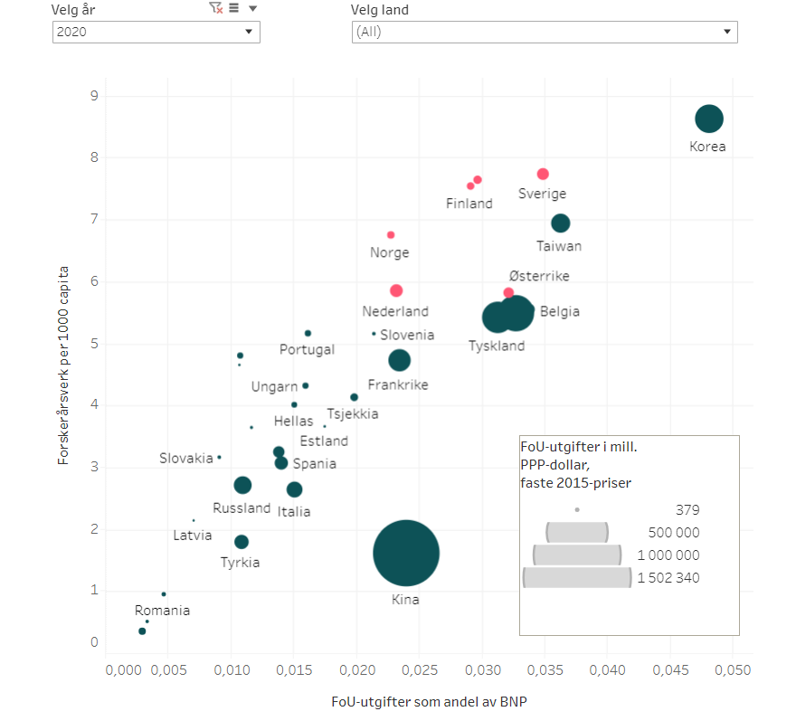
1998 | Belgia | 2.7 | 1.8 % | 7,053
1998 | Canada | 3.2 | 1.7 % | 18,439
1998 | Chile
1998 | Colombia
1998 | Danmark |  | 2.0 % | 4,548
1998 | Estland | 2.1 | 0.6 % | 120
1998 | Finland |  | 2.8 % | 4,910
1998 | Frankrike | 2.6 | 2.1 % | 44,453
1998 | Hellas
1998 | Irland | 2.1 | 1.2 % | 1,781
1998 | Island | 5.2 | 2.0 % | 197
1998 | Israel |  | 2.9 % | 4,632
1998 | Italia | 1.1 | 1.0 % | 21,413
1998 | Japan | 5.2 | 2.8 % | 128,752
1998 | Kina | 0.4 | 0.6 % | 24,683
1998 | Korea | 2.0 | 2.1 % | 18,291
1998 | Latvia | 1.1 | 0.4 % | 101
1998 | Litauen | 2.4 | 0.5 % | 241
1998 | Luxemburg
1998 | Mexico | 0.2 | 0.3 % | 4,671
1998 | Nederland | 2.5 | 1.7 % | 11,412
1998 | New Zealand
1998 | Norge
1998 | Polen | 1.5 | 0.7 % | 3,624
1998 | Portugal | 1.4 | 0.6 % | 1,726
1998 | Romania | 1.2 | 0.5 % | 1,193
1998 | Russland | 3.3 | 0.9 % | 15,336
1998 | Singapore | 2.9 | 1.7 % | 3,308
1998 | Slovakia | 1.9 | 0.8 % | 667
1998 | Slovenia | 2.2 | 1.3 % | 585
1998 | Spania | 1.5 | 0.8 % | 10,154
1998 | Storbritannia | 2.7 | 1.5 % | 31,658
1998 | Sveits
1998 | Sverige
1998 | Sør-Afrika
1998 | Taiwan | 2.4 | 1.9 % | 10,502
1998 | Tsjekkia | 1.2 | 1.1 % | 2,414
1998 | Tyrkia | 0.3 | 0.4 % | 3,388
1998 | Tyskland | 2.9 | 2.2 % | 69,415
1998 | Ungarn | 1.1 | 0.7 % | 1,178
1998 | USA | 3.4 | 2.5 % | 314,794
1998 | Østerrike | 2.3 | 1.7 % | 5,679
1998 | Totalt OECD | 2.5 |  | 752,317
1998 | European Union – 27 land (fra 01/02/2020) | 2.1 |  | 207,241
1999 | Argentina | 0.7 | 0.4 % | 2,358
1999 | Australia
1999 | Belgia | 2.9 | 1.9 % | 7,570
1999 | Canada | 3.2 | 1.7 % | 19,837
1999 | Chile
1999 | Colombia
1999 | Danmark | 3.6 | 2.1 % | 4,966
1999 | Estland | 2.1 | 0.7 % | 143
1999 | Finland |  | 3.1 % | 5,626
1999 | Frankrike | 2.7 | 2.1 % | 46,258
1999 | Hellas | 1.4 | 0.6 % | 1,630
1999 | Irland | 2.1 | 1.2 % | 1,877
1999 | Island | 5.7 | 2.2 % | 235
1999 | Israel |  | 3.3 % | 5,474
1999 | Italia | 1.1 | 1.0 % | 21,237
1999 | Japan | 5.2 | 2.8 % | 129,197
1999 | Kina | 0.4 | 0.7 % | 30,795
1999 | Korea | 2.1 | 2.0 % | 19,475
1999 | Latvia | 1.1 | 0.4 % | 96
1999 | Litauen | 2.4 | 0.5 % | 220
1999 | Luxemburg
1999 | Mexico | 0.2 | 0.3 % | 5,469
1999 | Nederland | 2.6 | 1.8 % | 12,542
1999 | New Zealand | 2.3 | 1.0 % | 1,068
1999 | Norge | 4.1 | 1.6 % | 3,289
1999 | Polen | 1.5 | 0.7 % | 3,912
1999 | Portugal | 1.5 | 0.7 % | 1,955
1999 | Romania | 1.0 | 0.4 % | 956
1999 | Russland | 3.4 | 0.9 % | 17,035
1999 | Singapore | 3.2 | 1.8 % | 3,657
1999 | Slovakia | 1.7 | 0.6 % | 561
1999 | Slovenia | 2.2 | 1.3 % | 631
1999 | Spania | 1.5 | 0.8 % | 10,491
1999 | Storbritannia | 2.9 | 1.6 % | 34,219
1999 | Sveits
1999 | Sverige | 4.5 | 3.4 % | 11,216
1999 | Sør-Afrika
1999 | Taiwan | 2.5 | 1.9 % | 11,562
1999 | Tsjekkia | 1.3 | 1.0 % | 2,423
1999 | Tyrkia | 0.3 | 0.5 % | 4,125
1999 | Tyskland | 3.1 | 2.3 % | 74,927
1999 | Ungarn | 1.2 | 0.7 % | 1,241
1999 | USA | 3.5 | 2.5 % | 336,151
1999 | Østerrike |  | 1.8 % | 6,268
1999 | Totalt OECD | 2.6 |  | 794,196
1999 | European Union – 27 land (fra 01/02/2020) | 2.1 |  | 218,368
2000 | Argentina | 0.7 | 0.4 % | 2,264
2000 | Australia | 3.5 | 1.5 % | 10,645
2000 | Belgia | 3.0 | 1.9 % | 7,977
2000 | Canada | 3.5 | 1.9 % | 22,160
2000 | Chile
2000 | Colombia |  | 0.1 % | 468
2000 | Danmark
2000 | Estland | 1.9 | 0.6 % | 140
2000 | Finland |  | 3.2 % | 6,311
2000 | Frankrike | 2.8 | 2.1 % | 47,748
2000 | Hellas
2000 | Irland | 2.2 | 1.1 % | 1,933
2000 | Island |  | 2.6 % | 283
2000 | Israel |  | 3.9 % | 7,038
2000 | Italia | 1.2 | 1.0 % | 22,558
2000 | Japan | 5.1 | 2.9 % | 133,314
2000 | Kina | 0.5 | 0.9 % | 39,806
2000 | Korea | 2.3 | 2.1 % | 22,394
2000 | Latvia | 1.6 | 0.4 % | 125
2000 | Litauen | 2.2 | 0.6 % | 266
2000 | Luxemburg | 3.8 | 1.6 % | 654
2000 | Mexico |  | 0.3 % | 5,106
2000 | Nederland | 2.6 | 1.8 % | 12,832
2000 | New Zealand
2000 | Norge
2000 | Polen | 1.4 | 0.6 % | 3,852
2000 | Portugal | 1.6 | 0.7 % | 2,150
2000 | Romania | 0.9 | 0.4 % | 901
2000 | Russland | 3.5 | 1.0 % | 19,755
2000 | Singapore | 4.1 | 1.8 % | 3,990
2000 | Slovakia | 1.8 | 0.6 % | 562
2000 | Slovenia | 2.2 | 1.4 % | 665
2000 | Spania | 1.9 | 0.9 % | 11,623
2000 | Storbritannia | 2.9 | 1.6 % | 35,219
2000 | Sveits | 3.6 | 2.3 % | 9,353
2000 | Sverige
2000 | Sør-Afrika
2000 | Taiwan | 2.5 | 1.9 % | 12,104
2000 | Tsjekkia | 1.3 | 1.1 % | 2,665
2000 | Tyrkia | 0.4 | 0.5 % | 4,508
2000 | Tyskland | 3.2 | 2.4 % | 79,146
2000 | Ungarn | 1.4 | 0.8 % | 1,527
2000 | USA | 3.5 | 2.6 % | 360,340
2000 | Østerrike |  | 1.9 % | 6,622
2000 | Totalt OECD | 2.6 |  | 844,625
2000 | European Union – 27 land (fra 01/02/2020) | 2.2 |  | 231,803
2001 | Argentina | 0.7 | 0.4 % | 2,094
2001 | Australia
2001 | Belgia | 3.1 | 2.0 % | 8,468
2001 | Canada | 3.7 | 2.0 % | 24,531
2001 | Chile
2001 | Colombia |  | 0.1 % | 479
2001 | Danmark | 3.6 | 2.3 % | 5,676
2001 | Estland | 1.8 | 0.7 % | 173
2001 | Finland |  | 3.2 % | 6,381
2001 | Frankrike | 2.9 | 2.1 % | 49,733
2001 | Hellas | 1.3 | 0.6 % | 1,737
2001 | Irland | 2.3 | 1.1 % | 1,975
2001 | Island | 6.5 | 2.8 % | 326
2001 | Israel |  | 4.2 % | 7,499
2001 | Italia | 1.2 | 1.0 % | 23,848
2001 | Japan | 5.1 | 2.9 % | 136,875
2001 | Kina | 0.6 | 0.9 % | 45,402
2001 | Korea | 2.9 | 2.3 % | 25,176
2001 | Latvia | 1.5 | 0.4 % | 123
2001 | Litauen | 2.3 | 0.7 % | 323
2001 | Luxemburg
2001 | Mexico | 0.2 | 0.3 % | 5,385
2001 | Nederland | 2.8 | 1.8 % | 13,176
2001 | New Zealand | 2.6 | 1.1 % | 1,296
2001 | Norge | 4.4 | 1.6 % | 3,691
2001 | Polen | 1.5 | 0.6 % | 3,783
2001 | Portugal | 1.7 | 0.8 % | 2,323
2001 | Romania | 0.9 | 0.4 % | 1,012
2001 | Russland | 3.5 | 1.1 % | 23,274
2001 | Singapore | 4.0 | 2.0 % | 4,365
2001 | Slovakia | 1.8 | 0.6 % | 568
2001 | Slovenia | 2.3 | 1.5 % | 741
2001 | Spania | 2.0 | 0.9 % | 12,157
2001 | Storbritannia | 3.1 | 1.6 % | 35,687
2001 | Sveits
2001 | Sverige | 5.2 | 3.9 % | 13,657
2001 | Sør-Afrika | 0.3 | 0.7 % | 3,261
2001 | Taiwan | 2.7 | 2.0 % | 12,633
2001 | Tsjekkia | 1.5 | 1.1 % | 2,718
2001 | Tyrkia | 0.3 | 0.5 % | 4,768
2001 | Tyskland | 3.2 | 2.4 % | 80,295
2001 | Ungarn | 1.4 | 0.9 % | 1,834
2001 | USA | 3.6 | 2.6 % | 366,183
2001 | Østerrike |  | 2.0 % | 7,083
2001 | Totalt OECD | 2.7 |  | 870,552
2001 | European Union – 27 land (fra 01/02/2020) | 2.3 |  | 239,402
2002 | Argentina | 0.7 | 0.3 % | 1,709
2002 | Australia | 3.8 | 1.6 % | 12,745
2002 | Belgia | 3.0 | 1.9 % | 8,063
2002 | Canada | 3.7 | 2.0 % | 24,653
2002 | Chile
2002 | Colombia |  | 0.2 % | 571
2002 | Danmark | 4.8 | 2.4 % | 5,988
2002 | Estland | 2.1 | 0.7 % | 188
2002 | Finland |  | 3.3 % | 6,610
2002 | Frankrike | 3.0 | 2.2 % | 51,155
2002 | Hellas
2002 | Irland | 2.4 | 1.1 % | 2,099
2002 | Island |  | 2.8 % | 325
2002 | Israel |  | 4.1 % | 7,389
2002 | Italia | 1.2 | 1.1 % | 24,839
2002 | Japan | 4.9 | 3.0 % | 138,884
2002 | Kina | 0.6 | 1.1 % | 55,742
2002 | Korea | 3.0 | 2.2 % | 26,277
2002 | Latvia | 1.5 | 0.4 % | 134
2002 | Litauen | 1.8 | 0.7 % | 340
2002 | Luxemburg
2002 | Mexico | 0.3 | 0.4 % | 5,883
2002 | Nederland | 2.7 | 1.7 % | 12,833
2002 | New Zealand
2002 | Norge |  | 1.6 % | 3,776
2002 | Polen | 1.5 | 0.6 % | 3,458
2002 | Portugal | 1.8 | 0.7 % | 2,210
2002 | Romania | 0.9 | 0.4 % | 1,032
2002 | Russland | 3.4 | 1.2 % | 25,820
...

Figur 2.1c
Gjennomsnittlig årlig realvekst. 2010-2019 og 2020. Faste PPP$ 2015-priser.

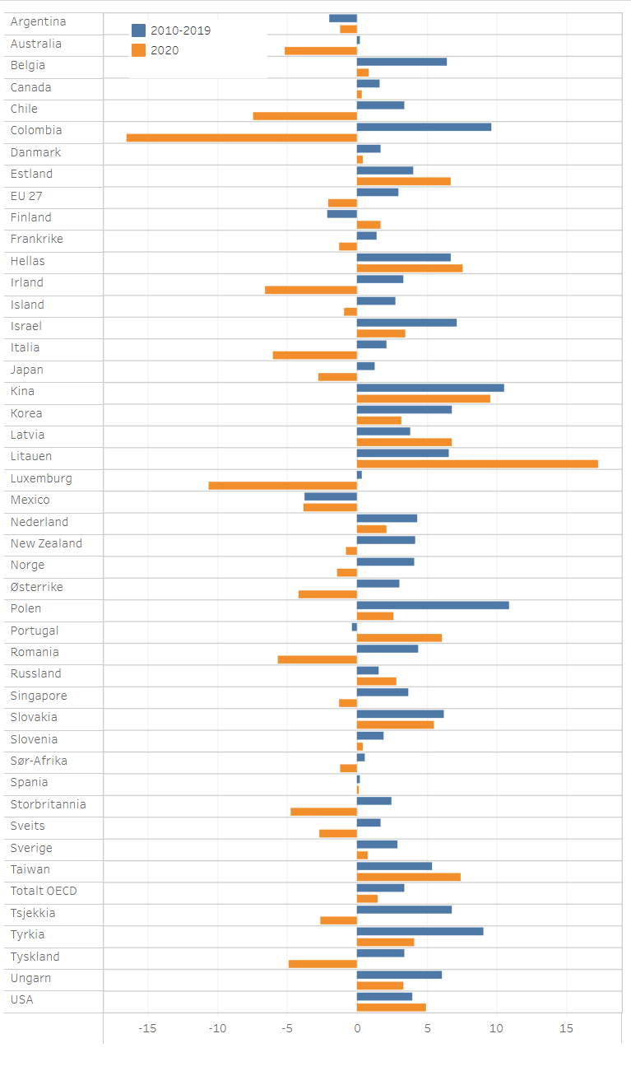
2010-2019 | 2020 | Link til grafikk | https://public.tableau.com/views/Indikatorrapporten2022Figur2_1c/Figur2_1c?:language=en-US&:display_count=n&:origin=viz_share_link
-3.7 | -3.8
-2.1 | 1.7
-1.9 | -1.2
-0.3 | 6.1
0.2 | -5.2
0.2 | 0.2
0.3 | -10.6
0.6 | -1.2
1.3 | -2.7
1.4 | -1.2
1.6 | 2.9
1.6 | 0.3
1.7 | 0.4
1.7 | -2.7
1.9 | 0.4
2.2 | -6.0
2.5 | -4.7
2.7 | -0.9
2.9 | 0.8
3.0 | -2.1
3.1 | -4.2
3.4 | -6.6
3.4 | -7.4
3.4 | 1.5
3.4 | -4.9
3.7 | -1.2
3.9 | 6.8
4.0 | 5.0
4.1 | 6.7
4.1 | -1.4
4.2 | -0.7
4.3 | 2.2
4.4 | -5.7
5.4 | 7.4
6.1 | 3.3
6.2 | 5.5
6.4 | 0.8
6.6 | 17.3
6.7 | 7.6
6.8 | -2.6
6.8 | 3.2
7.2 | 3.5
9.0 | 4.1
9.6 | -16.5
10.6 | 9.6
10.9 | 2.6
...

Figur 2.1d
FoU-andel av BNP etter sektor. 2021 eller sist tilgjengelige år.

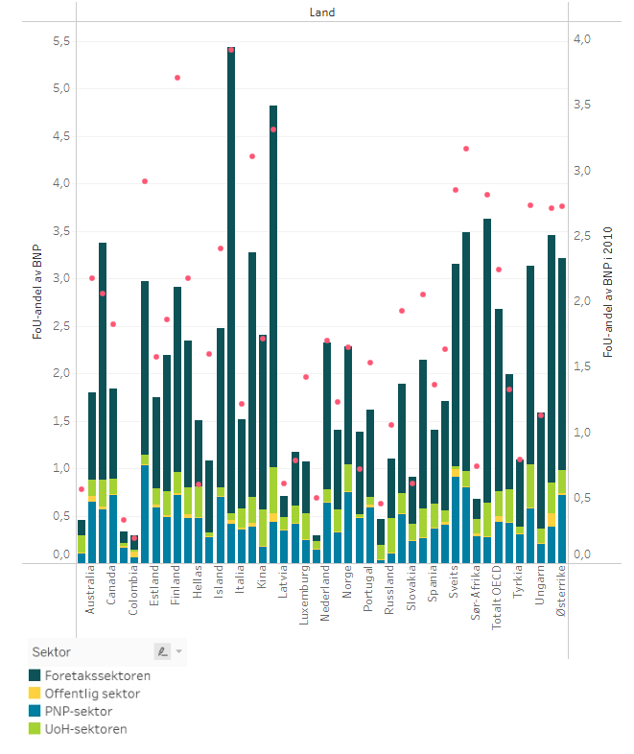
Foretaks-sektoren | UoH-sektoren | Offentlig sektor | PNP-sektor | 2010 | Link til grafikk | https://public.tableau.com/views/Indikatorrapporten2022Figur2_1d/Dashboard1?:language=en-US&publish=yes&:display_count=n&:origin=viz_share_link
0.15 | 0.06 | 0.02 | 0.06 | 0.19
0.06 | 0.15 | 0.08 | 0.00 | 0.49
0.12 | 0.16 | 0.04 | 0.02 | 0.33
0.16 | 0.11 | 0.18 | 0.01 | 0.56
0.28 | 0.04 | 0.15 | 0.00 | 0.46
0.21 | 0.28 | 0.16 | 0.03 | 0.74
0.22 | 0.36 | 0.13 | 0.00 | 0.61
0.49 | 0.24 | 0.18 | 0.00 | 0.61
0.55 | 0.25 | 0.27 | 0.00 | 1.42
0.75 | 0.28 | 0.04 | 0.00 | 1.59
0.71 | 0.31 | 0.07 | 0.00 | 0.79
0.62 | 0.11 | 0.36 | 0.01 | 1.05
0.56 | 0.42 | 0.18 | 0.00 | 0.78
0.87 | 0.48 | 0.03 | 0.00 | 0.72
0.84 | 0.33 | 0.23 | 0.00 | 1.23
0.78 | 0.37 | 0.25 | 0.00 | 1.36
0.70 | 0.48 | 0.32 | 0.01 | 0.60
0.93 | 0.35 | 0.20 | 0.03 | 1.22
1.22 | 0.21 | 0.16 | 0.00 | 1.13
0.92 | 0.58 | 0.08 | 0.03 | 1.54
1.15 | 0.40 | 0.12 | 0.04 | 1.64
0.96 | 0.59 | 0.17 | 0.03 | 1.58
0.92 | 0.64 | 0.17 | 0.07 | 2.18
0.95 | 0.72 | 0.16 | 0.01 | 1.83
1.15 | 0.52 | 0.22 | 0.00 | 1.93
1.21 | 0.43 | 0.34 | 0.01 | 1.33
1.57 | 0.26 | 0.29 | 0.02 | 2.05
1.43 | 0.49 | 0.26 | 0.02 | 1.86
1.24 | 0.76 | 0.28 | 0.00 | 1.65
1.55 | 0.65 | 0.13 | 0.00 | 1.70
1.55 | 0.47 | 0.28 | 0.04 | 2.18
1.84 | 0.19 | 0.38 | 0.00 | 1.71
1.68 | 0.71 | 0.08 | 0.00 | 2.40
1.92 | 0.43 | 0.26 | 0.07 | 2.24
1.95 | 0.72 | 0.22 | 0.02 | 3.71
1.83 | 1.03 | 0.10 | 0.01 | 2.92
2.09 | 0.59 | 0.46 | 0.00 | 2.73
2.13 | 0.91 | 0.03 | 0.08 | 2.85
2.24 | 0.72 | 0.24 | 0.02 | 2.73
2.58 | 0.38 | 0.27 | 0.04 | 3.10
2.50 | 0.57 | 0.28 | 0.03 | 2.06
2.60 | 0.39 | 0.33 | 0.14 | 2.71
2.52 | 0.81 | 0.15 | 0.00 | 3.17
3.00 | 0.28 | 0.35 | 0.00 | 2.82
...

FIgur 2.1e
Figur 2.1e | Totale FoU-utgifter per innbygger i OECD-landene. 2020.

Land | 2020
Colombia | 44.3
Mexico | 56.4
Chile | 83.0 | Link til grafikk | https://infogram.com/1p2xmz07dgjn92s06327rzw9lztrqvvx7nv
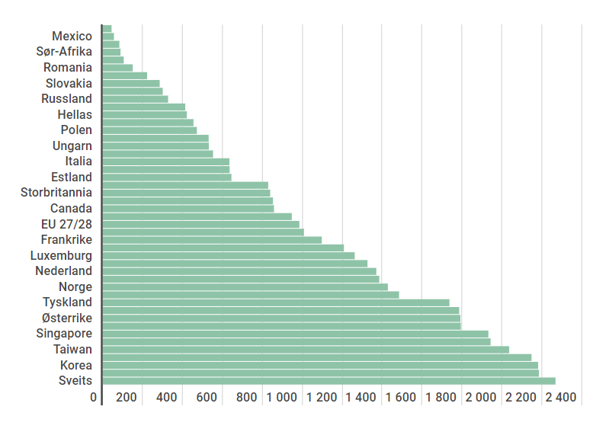
Sør-Afrika | 89.8
Argentina | 105.1
Romania | 150.9
Latvia | 222.1
Slovakia | 285.6
Tyrkia | 300.0
Russland | 327.4
Kina | 413.4
Hellas | 421.3
Litauen | 454.1
Polen | 471.8
Spania | 530.7
Ungarn | 531.7
Portugal | 552.8
Italia | 634.3
New Zealand | 635.4
Estland | 644.0
Tsjekkia | 828.3
Storbritannia | 838.1
Slovenia | 852.9
Canada | 857.8
Australia | 946.6
EU 27/28 | 984.5
Irland | 1,007.1
Frankrike | 1,096.5
Totalt OECD | 1,207.5
Luxemburg | 1,261.1
Island | 1,325.1
Nederland | 1,369.9
Japan | 1,384.7
Norge | 1,427.2
Finland | 1,483.5
Tyskland | 1,735.8
...

Figur 2.1f
...
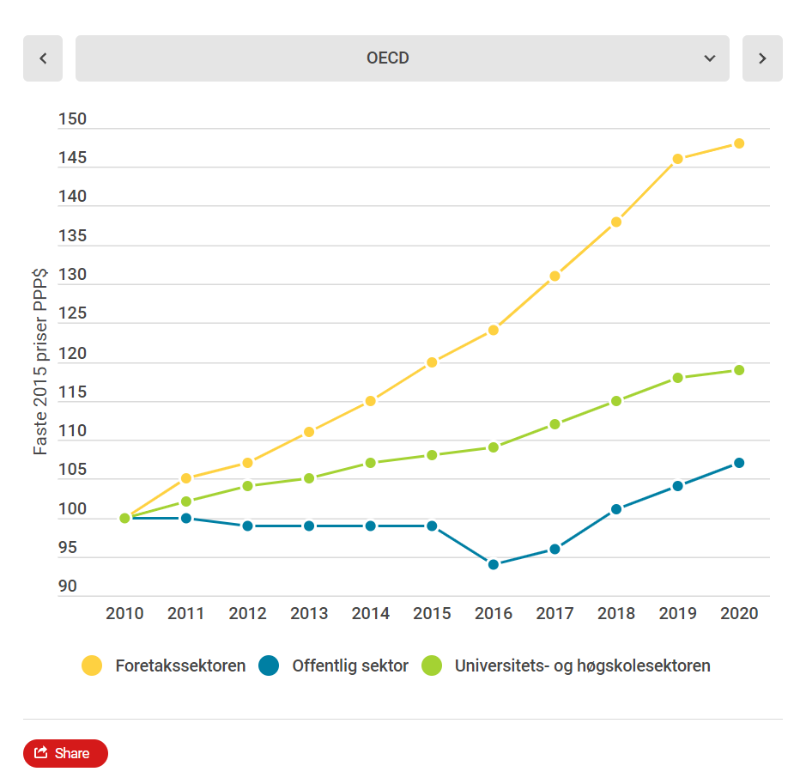
2016 | 2017 | 2018 | 2019 | 2020 | Link til grafikk | https://infogram.com/1pq9ryj5ep03mvhqj93xdervelh0d3n1ng9
124 | 131 | 138 | 146 | 148
94 | 96 | 101 | 104 | 107
109 | 112 | 115 | 118 | 119
117 | 123 | 129 | 136 | 137
...
2016 | 2017 | 2018 | 2019 | 2020
121 | 125 | 133 | 139 | 145
97 | 99 | 102 | 106 | 106
111 | 111 | 114 | 118 | 123
115 | 118 | 124 | 129 | 134
...
2016 | 2017 | 2018 | 2019 | 2020
133 | 140 | 140 | 148 | 150
112 | 109 | 113 | 116 | 110
129 | 143 | 149 | 152 | 145
128 | 137 | 139 | 143 | 141
...
2016 | 2017 | 2018 | 2019 | 2020
72 | 73 | 76 | 78 | 81
67 | 72 | 72 | 72 | 69
93 | 97 | 99 | 102 | 101
- | - | - | - | -
...
2016 | 2017 | 2018 | 2019 | 2020
136 | 134 | 133 | 120 | 113
116 | 97 | 97 | 117
211 | 215 | 214 | 208 | 200
- | - | - | - | -
...
2016 | 2017 | 2018 | 2019 | 2020
184 | 193 | 194 | 203 | 207
69 | 67 | 70 | 71 | 71
94 | 97 | 96 | 100 | 103
...
2016 | 2017 | 2018 | 2019 | 2020
126 | 126 | 130 | 135 | 128
166 | 168 | 174 | 184 | 181
106 | 107 | 111 | 111 | 109
...

Figur 2.1g
...
Figur 2.1g | Andel av FoU-utgiftene som er finansiert av næringslivet i barometerlandene og OECD. 2000–2020.
 | 1999 | 2000 | 2001 | 2002 | 2003 | 2004 | 2005 | 2006 | 2007 | 2008 | 2009 | 2010 | 2011 | 2012
Island | 43.4 | 44.8 | 46.2 | 45.0 | 43.9 | 45.9 | 48.0 | 49.3 | 50.3 | 50.3 | 47.8 | 48.8 | 49.8 | 43.4

Kina | .. | 57.6 | .. | .. | 60.1 | 65.7 | 67.0 | 69.1 | 70.4 | 71.7 | 71.7 | 71.7 | 73.9 | 74.0
USA |  | 69.2 | 67.5 | 64.9 | 63.7 | 63.0 | 63.7 | 64.6 | 65.2 | 59.8 | 58.2 | 57.1 | 58.7 | 59.5

Kilde: OECD MSTI september 2022

 | Link til grafikk | https://infogram.com/1p1rlqlpkgjnq1cmy5wxw2nx5ps65dmerjp

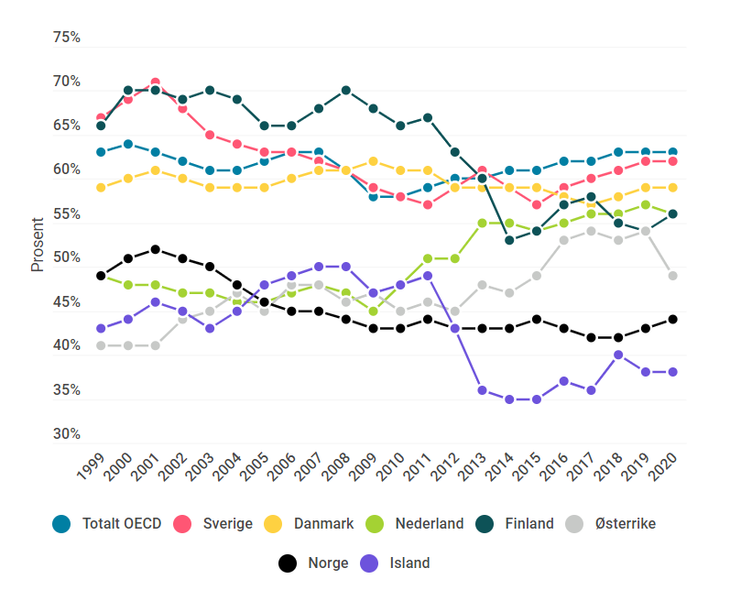

Figur 2.1h
...
 | 1999 | 2000 | 2001 | 2002 | 2003 | 2004 | 2005 | 2006 | 2007 | 2008 | 2009 | 2010 | 2011 | 2012 | 2013 | 2014 | 2015
Sverige | 26.2 | 24.2 | 22.3 | 23.3 | 24.3 | 24.4 | 24.4 | 24.5 | 24.6 | 25.8 | 27.0 | 27.2 | 27.5 | 27.9 | 28.3
Totalt OECD | 29.6 | 28.5 | 28.8 | 29.7 | 30.3 | 30.4 | 29.5 | 28.7 | 28.4 | 29.3 | 31.3 | 31.3 | 29.9 | 29.3 | 28.3 | 27.3 | 26.6

Kina | .. | 33.4 | .. | .. | 29.9 | 26.6 | 26.3 | 24.7 | 24.6 | 23.6 | 23.4 | 24.0 | 21.7 | 21.6 | 21.1 | 20.3 | 21.3
USA | 28.3 | 26.1 | 27.5 | 29.4 | 30.4 | 31.2 | 30.4 | 29.6 | 28.9 | 30.2 | 32.5 | 32.5 | 31.0 | 29.6 | 27.5 | 25.9 | 24.7

Kilde: OECD MSTI september 2022 |  |  |  | Link til grafikk | https://infogram.com/1p9y7kxz57g1xku7k03glyw7ypa35vdjzxm
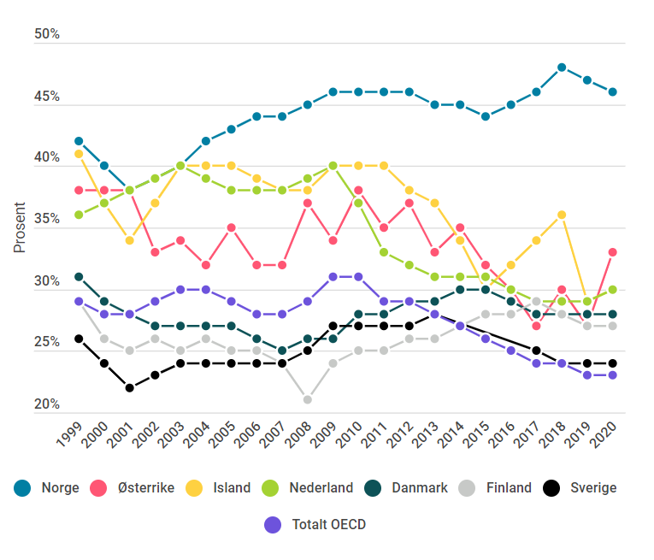

Figur 2.1i
...
Figur 2.1i | FoU-utgifter i foretakssektoren etter antall ansatte. Mill PPP$. Faste 2015-priser
Fra 1–9 syselsatte | 0.4 | 0.5 | 1.0 | 0.0 | 3.1 | 1.4 | 1.1 |  | 2.7 | 4.3 | 8.8 | 16.4
fra 10–49 sysselsatte | 0.9 | 2.7 | 3.5 | 9.3 | 11.2 | 6.2 | 12.6 | 9.4 | 8.9 | 10.9 | 22.2 | 19.6
Fra 50–249 sysselsatte | 4.1 | 5.7 | 6.9 | 10.3 | 10.4 | 15.3 | 15.7 | 19.8 | 18.2 | 18.3 | 23.4 | 43.1
Fra 250–499 sysselsatte | 4.5 | 4.4 | 4.4 | 8.0 | 4.2 | 9.6 | 4.7 | 10.4 | 13.5 | 11.4 | 12.9 | 10.6
Over 500 sysselsatte | 90.1 | 86.7 | 84.1 | 72.4 | 71.1 | 67.6 | 65.7 | 60.4 | 56.7 | 55.1 | 32.6 | 8.5
 | 100.0 | 100.0 | 100.0 | 100.0 | 100.0 | 100.1 | 102.0 | 100.0 | 100.4 | 100.0 | 100.0 | 100.0

Kilde: OECD - MSTI, september 2022, nasjonal FoU-statistikk for Norge (5-9 sysselsatte).

 | Link til grafikk | https://infogram.com/1pyy0wm3nz9w6qi32z32qq7vkquygy6xngz
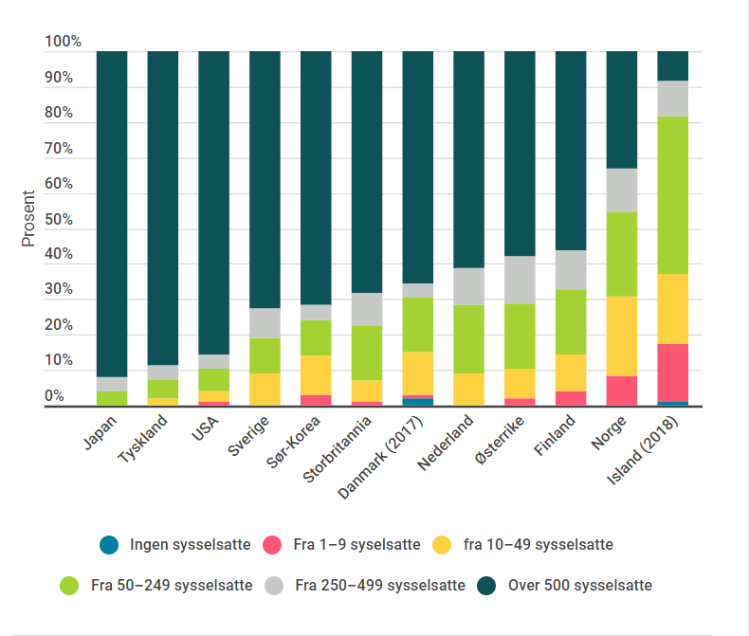

FIgur 2.1j
Figur 2.1j | FoU-utgifter etter forskningsart og andel FoU i universitets- og høgskolesektoren etter land. 2019/2020.*

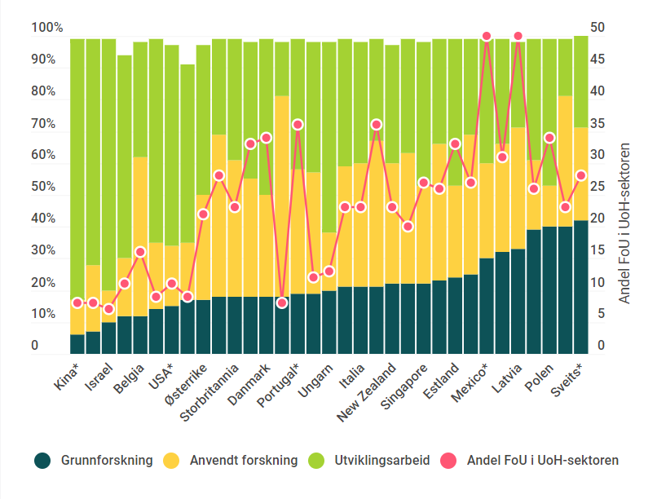
Land | Grunnforskning | Anvendt forskning | Utviklingsarbeid | Andel FoU i UoH-sektoren
Kina* | 6.0 | 11.3 | 82.7 | 8 | 100 | Link til grafikk | https://infogram.com/1p6ljvq5y571m6s5e3w0y7yx1nt3dyz09ww | Argentina | 23.7
Taiwan* | 7.0 | 21.7 | 71.3 | 8 | 100 |  |  | Australia | 35.7
Israel | 10.0 | 10.1 | 79.9 | 7.6 | 100 |  |  | Belgia | 16.9
Japan* | 12.3 | 18.6 | 64.9 | 11.7 | 96 |  |  | Canada | 39.3
Belgia | 12.8 | 50.7 | 36.5 | 16.9 | 100 |  |  | Chile | 47.6
Korea* | 14.4 | 21.6 | 64.0 | 9.0 | 100 |  |  | Colombia | 21.3
USA* | 15.0 | 19.4 | 63.9 | 11.3 | 98 |  |  | Danmark | 34.6
Russland* | 17.5 | 18.6 | 56.8 | 9.8 | 93 |  |  | Estland | 33.6
Østerrike | 17.5 | 33.3 | 47.5 | 22.4 | 98 |  |  | Finland | 24.6
Island* | 18.2 | 51.5 | 30.3 | 28.7 | 100 |  |  | Frankrike | 20.2
Storbritannia | 18.3 | 43.2 | 38.5 | 23.5 | 100 |  |  | Hellas | 31.8
Norge | 18.5 | 37.7 | 43.9 | 33.2 | 100 |  |  | Irland | 25.9
Danmark | 18.6 | 32.3 | 49.1 | 34.6 | 100 |  |  | Island | 28.7
Romania | 18.7 | 63.9 | 17.4 | 8.8 | 100 |  |  | Israel | 7.6
Portugal* | 19.3 | 39.0 | 41.7 | 36.0 | 100 |  |  | Italia | 23.1
Slovenia | 19.7 | 38.4 | 41.9 | 12.2 | 100 |  |  | Japan | 11.7
Ungarn | 20.6 | 18.2 | 60.6 | 13.0 | 99 |  |  | Kina | 7.7
Argentina | 21.2 | 38.7 | 40.0 | 23.7 | 100 |  |  | Korea | 9.0
Italia | 21.3 | 39.9 | 38.8 | 23.1 | 100 |  |  | Latvia | 50.2
Litauen | 21.4 | 46.6 | 32.0 | 36.3 | 100 |  |  | Litauen | 36.3
New Zealand | 22.4 | 38.2 | 37.5 | 23.8 | 98 |  |  | Luxemburg | 23.3
Frankrike | 22.7 | 41.4 | 36.0 | 20.2 | 100 |  |  | Mexico | 50.9
Singapore | 22.8 | 31.4 | 45.7 | 27.6 | 100 |  |  | Nederland | 27.8
Spania | 23.4 | 43.3 | 33.3 | 26.6 | 100 |  |  | New Zealand | 23.8
Estland | 24.0 | 29.4 | 46.6 | 33.6 | 100 |  |  | Norge | 33.2
Nederland | 25.4 | 44.4 | 30.3 | 27.8 | 100 |  |  | Polen | 34.9
Mexico* | 30.7 | 30.1 | 39.3 | 50.9 | 100 |  |  | Portugal | 36.0
Hellas | 32.5 | 34.5 | 33.1 | 31.8 | 100 |  |  | Romania | 8.8
Latvia | 33.9 | 38.3 | 27.8 | 50.2 | 100 |  |  | Russland | 9.8
Slovakia* | 39.4 | 22.0 | 38.6 | 26.2 | 100 |  |  | Singapore | 27.6
Polen | 40.1 | 13.4 | 46.5 | 34.9 | 100 |  |  | Slovakia | 26.2
Luxemburg | 40.4 | 41.6 | 18.0 | 23.3 | 100 |  |  | Slovenia | 12.2
Sveits* | 42.0 | 29.0 | 29.0 | 28.9 | 100 |  |  | Spania | 26.6
 |  |  |  |  |  |  |  | Storbritannia | 23.5
...

Figur 2.1k
...
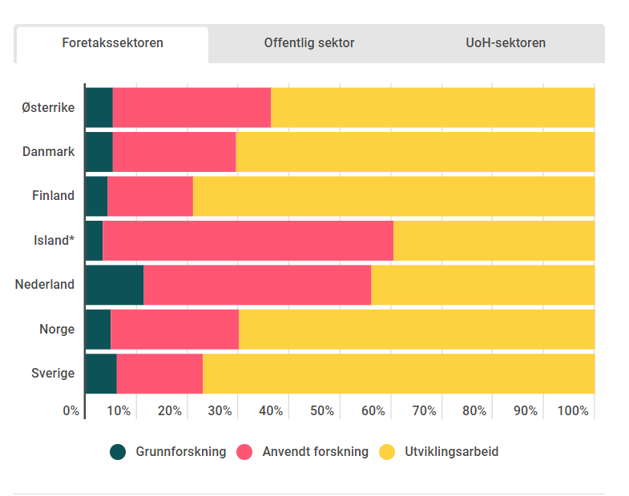
Grunn-forskning | Anvendt forskning | Utviklings-arbeid | Ingen fordeling | Sum
547 | 3202 | 6543 |  | 10291 | Link til grafikk | https://infogram.com/1py2y1z2nmyjrmc3mmd079mppxayg3gddk1
290 | 1340 | 3897 |  | 5527
198 | 785 | 3665 |  | 4648
10 | 174 | 120 |  | 304
1558 | 6090 | 5975 |  | 13624
180 | 941 | 2592 |  | 3713
782 | 2139 | 9801 |  | 12722
...
311 | 380 | 122 |  | 812
124 | 139 | 45 |  | 308
57 | 367 | 149 |  | 573
2 | 7 | 5 |  | 15
432 | 528 | 206 |  | 1166
153 | 564 | 175 |  | 892
53 | 535 | 190 |  | 777
...
1686 | 1227 | 277 |  | 3189
1266 | 1400 | 426 |  | 3092
.. | .. | .. | 1798 | 1798
69 | 49 | 10 |  | 128
3192 | 2441 | .. |  | 5634
960 | 1134 | 308 |  | 2402
.. | .. | .. | 4200 | 4200
...
Andeler

Grunn-forskning | Anvendt forskning | Utviklings-arbeid | Ingen fordeling | Sum
5 | 31 | 64 |  | 100
5 | 24 | 71 |  | 100
4 | 17 | 79 |  | 100
3 | 57 | 39 |  | 100
...

Figur 2.2a
Figur 2.2a | Prosentvis realendring i statlige bevilgninger til FoU i utvalgte land. 2019–20 og 2020–21.

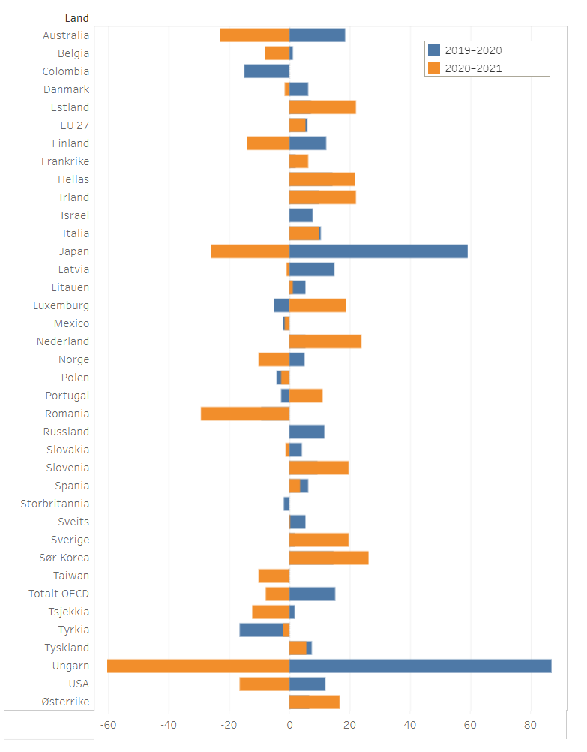
Land | 2019–2020 | 2020–2021 | Link til grafikk | https://public.tableau.com/views/Indikatorrapporten2022Figur2_2a/Figur2_2a?:language=en-US&:display_count=n&:origin=viz_share_link
Colombia | -15
Israel | 8
Russland | 12
Storbritannia | -2
Ungarn | 87 | -24
Romania | -9 | -11
Japan | 59 | -10
Australia | 18 | -9
USA | 12 | -6
Finland | 12 | -5
Tsjekkia | 2 | -5
Taiwan | 0 | -4
Norge | 5 | -4
Belgia | 1 | -3
Totalt OECD | 15 | -3
Polen | -4 | -1
Tyrkia | -16 | -1
Danmark | 6 | -1
Mexico | -2 | -1
Slovakia | 4 | 0
Latvia | 15 | 0
Sveits | 5 | 0
Litauen | 6 | 0
Spania | 6 | 1
EU 27 | 6 | 2
Tyskland | 7 | 2
Frankrike | 2 | 2
Italia | 11 | 4
Portugal | -3 | 4
Østerrike | 7 | 7
Luxemburg | -5 | 8
Sverige | 2 | 8
Slovenia | 9 | 8
Hellas | 15 | 9
Irland | 10 | 9
Estland | 7 | 9
Nederland | 6 | 9
Sør-Korea | 15 | 10

Kilde: OECD - Main Science and Technology Indicators og R&D Statistics

Figur 2.2b
Figur 2.2b | Statlige bevilgninger til FoU som andel av BNP i utvalgte land. 2021 eller sist tilgjengelige år .

Statlige bevilgninger til FoU som andel av BNP i utvalgte land. 2021 eller sist tilgjengelige år.

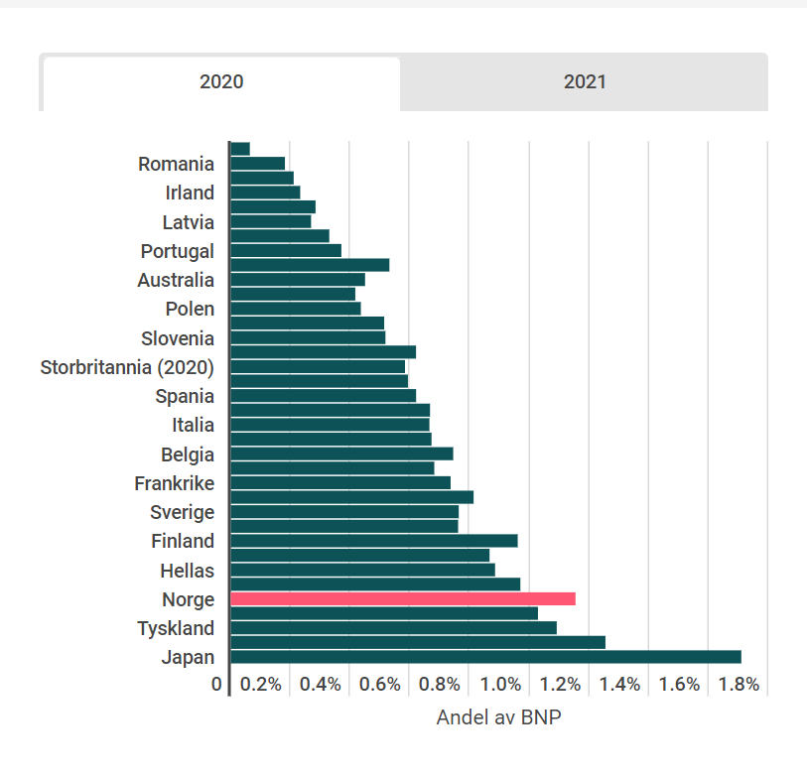
Land | 2020 | 2021 | Link til grafikk | https://infogram.com/1p0kwq7k5312jpbekqmq1l7gmjinzkdw3ey
Colombia (2020) | 0.06 | 0.06
Romania | 0.18 | 0.15
Mexico | 0.21 | 0.20
Irland | 0.23 | 0.22
Tyrkia | 0.28 | 0.25
Latvia | 0.27 | 0.26
Litauen | 0.33 | 0.32
Portugal | 0.37 | 0.37
Ungarn | 0.53 | 0.38
Australia | 0.45 | 0.39
Slovakia | 0.42 | 0.40
Polen | 0.44 | 0.41
Russland (2020) | 0.51 | 0.51
Slovenia | 0.52 | 0.52
Taiwan | 0.62 | 0.56
Storbritannia (2020) | 0.58 | 0.58
Luxemburg | 0.59 | 0.60
Spania | 0.62 | 0.60
Tsjekkia | 0.67 | 0.61
Italia | 0.67 | 0.65
Israel (2020) | 0.67 | 0.67
Belgia | 0.74 | 0.68
Estland | 0.68 | 0.69
Frankrike | 0.74 | 0.71
USA | 0.81 | 0.72
Sverige | 0.76 | 0.78
Nederland | 0.76 | 0.79
Finland | 0.96 | 0.88
Østerrike | 0.87 | 0.88
Hellas | 0.89 | 0.89
Danmark | 0.97 | 0.92
Norge | 1.15 | 0.94
Sveits | 1.03 | 0.99
Tyskland | 1.09 | 1.09
Sør-Korea | 1.25 | 1.33
Japan | 1.71 | 1.51

Kilde: OECD - Main Science and Technology Indicators og R&D Statistics

Figur 2.2c
...
Figur 2.2c | Sivilt statsbudsjett i barometerlandene etter sosioøkonomisk formål. 2021.
Finland | 33.4 | 25.8 | 1.4 | 3.2 | 5.9 | 30.3 | 86
Island (2019) | 44.4 | 24.4 | 0.0 | 11.2 | 2.1 | 17.9 | 100
Nederland | 55.9 | 17.1 | 2.2 | 2.3 | 9.5 | 13.1 | 100
Norge | 37.5 | 13.7 | 2.5 | 7.9 | 20.1 | 18.3 | 100
Sverige | 50.8 | 24.7 | 0.8 | 3.3 | 6.8 | 13.6 | 100
Østerrike | 55.4 | 13.1 | 0.6 | 3.2 | 7.3 | 20.5 | 100

Kilde: OECD - Main Science and Technology Indicators, september 2022

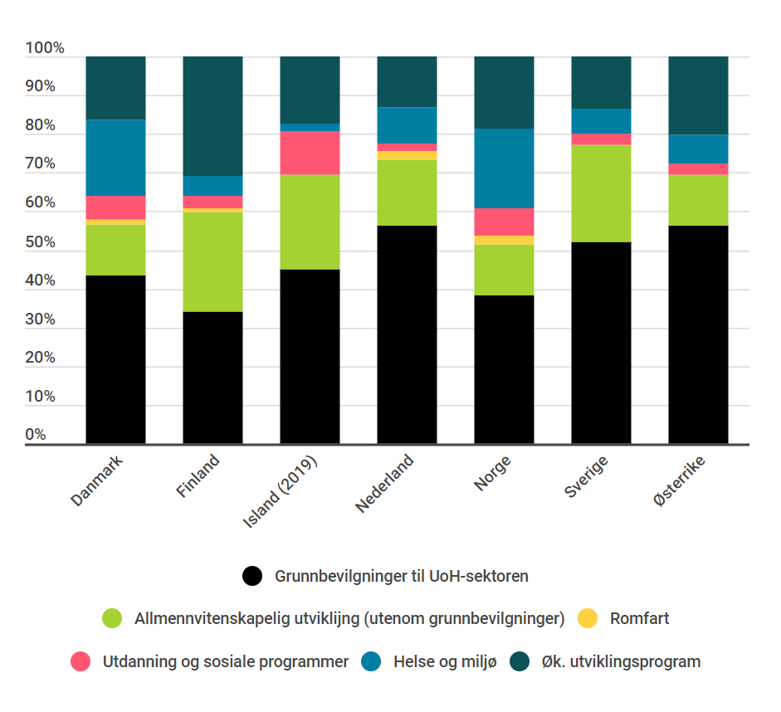
 | Link til grafikk | https://infogram.com/1p623xr6mvrd6vi5ew3j5zyx61s3202kxym

Figur 2.2d
Figur 2.2d | FoU-bevilgninger til militære formål som andel av totale FoU-bevilgninger over statlige budsjetter i OECD-landene 2001, 2011 og 2021.

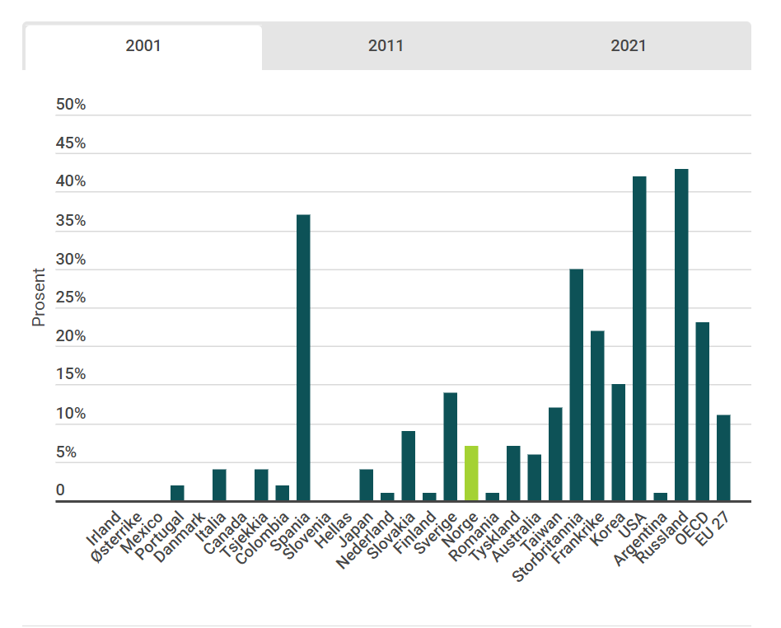
Land | 2001 | 2011 | 2021 | Link til grafikk | https://infogram.com/1pzdwg2692pwkgu29lqd150gnea1vrnlwg5
Irland | 0.0 | 0.0 | 0.0
Østerrike | 0.0 | 0.0 | 0.2
Mexico | 0.0 | 0.0 | 0.2
Portugal | 2.1 | 0.2 | 0.2
Danmark | 0.5 | 0.3 | 0.4
Italia | 4.0 | 0.7 | 0.5
Sveits | .. | 0.4 | 0.6
Canada | 0.2 | 0.2 | 0.8
Tsjekkia | 4.1 | 1.7 | 0.8
Colombia | 2.2 | 6.9 | 0.9
Spania | 37.3 | 1.7 | 1.0
Slovenia | 0.2 | 0.5 | 1.1
Ungarn | .. | 0.1 | 1.2
Hellas | 0.8 | 0.9 | 1.4
Japan | 4.3 | 2.6 | 1.4
Nederland | 1.7 | 1.5 | 1.6
Latvia |  | 0.5 | 1.6
Slovakia | 9.2 | 1.9 | 1.9
Finland | 1.6 | 2.5 | 2.1
Sverige | 14.6 | 7.8 | 2.2
Litauen |  | 0.0 | 2.2
Estland |  | 0.3 | 2.2
Norge | 7.5 | 4.3 | 3.1
Romania | 1.4 | 2.0 | 3.5
Tyskland | 7.4 | 3.9 | 4.3
Polen |  | 7.2 | 5.0
Australia | 6.6 | 6.8 | 6.4
Taiwan | 12.9 | 5.8 | 8.0
Storbritannia | 30.6 | 14.5 | 8.4
Frankrike | 22.8 | 6.8 | 10.7
Korea | 15.8 | 13.8 | 16.6
Tyrkia | .. | 18.0 | 28.4
USA | 42.3 | 45.0 | 47.1
Argentina | 1.0 | 1.6
Russland | 43.5
OECD | 23.3 | 19.6 | 19.1
EU 27 | 11.9 | 3.3 | 3.8

Kilde: OECD - Main Science and Technology Indicators, september 2022

Figur 2.4c
...
Kjernekraft | Hydrogen og brenselsceller | Annen kraft- og lagrings-teknologi | Annen tverrgående teknologi/ forskning | Uspesifisert
3 |  | 6 | 3
4 | 4 | 6 | 6 |  | Link til grafikk
2 | 5 | 29 | 10 |  | https://public.tableau.com/views/Indikatorrapporten2022Figur2_4c/Figur2_4c?:language=en-US&publish=yes&:display_count=n&:origin=viz_share_link
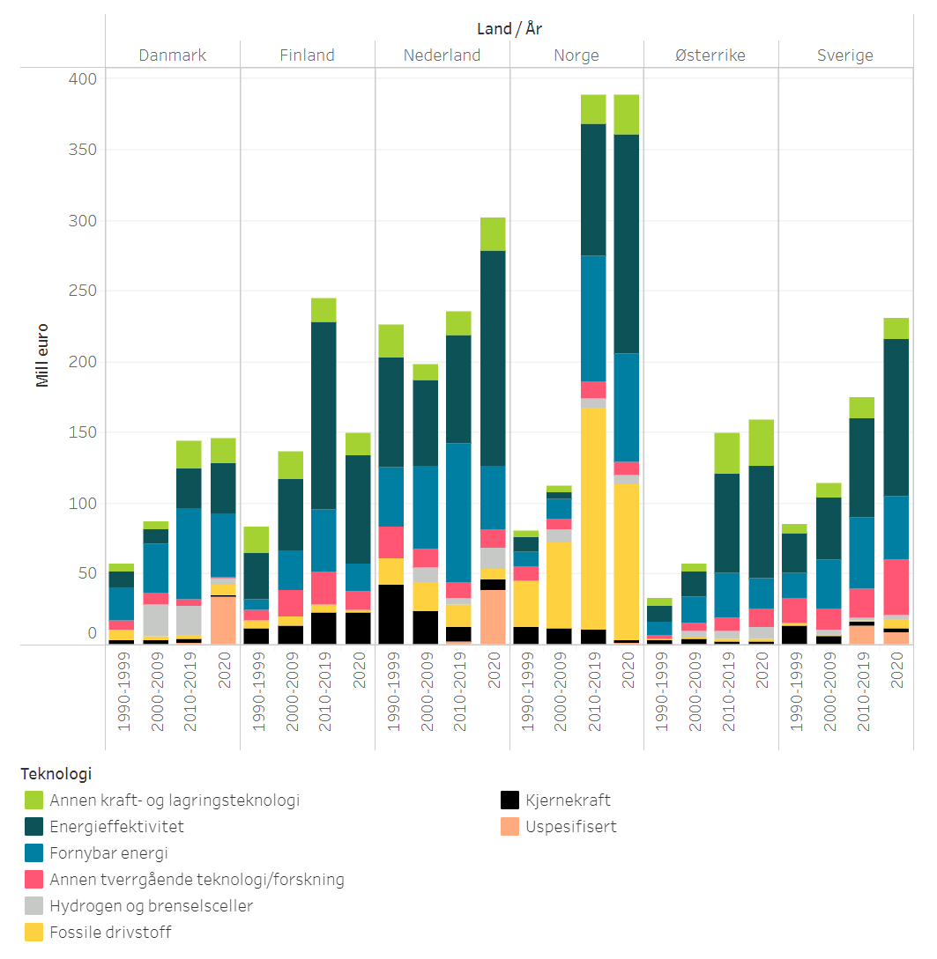
2 | 9 | 33 | 13 | -
3 |  | 6 | 7
3 | 22 | 6 | 8
3 | 20 | 20 | 5 | 1
- | 6 | 18 | 0 | 34
11 |  | 19 | 7
13 |  | 19 | 18
22 |  | 17 | 23
23 | - | 16 | 13 | -
42 |  | 23 | 22
23 | 10 | 11 | 13
10 | 5 | 17 | 11 | 2
7 | 15 | 23 | 13 | 38
12 |  | 4 | 10
11 | 9 | 5 | 8
10 | 7 | 20 | 12 | -
2 | 7 | 28 | 9 | 1
13 |  | 7 | 18
7 | 3 | 10 | 15
3 | 2 | 15 | 20 | 13
2 | 3 | 15 | 39 | 9
...

Figur 3.2f
Figur 3.2f | Andel kvinner blant forskere etter sektor og land. 2018.
Proportion (%) of women among researchers, 2018 Notes: Exceptions to reference year: MX (2013), BA (2014), JP, KR, NL, DE, LU, FR, AT, HU, MT, SI, SE, EU-27, EU-28, FI, IT, BE, CH, DK, IE, TR, EL, CY, NO, PL, UK, ES, EE, ZA, RO, BG, HR, LT, ME, LV, AR (2017); Data not available for: AL, FO, IL; Definition differs for: JP; Data estimated for: UK; Provisional data for: CZ, FR, DK. Source: Eurostat – Statistics on research and development (online data code: rd_p_persocc) and UIS - Total R&D personnel by function and sector of employment) 16.2 20.1 26.4 26.6 27.9 28.1 28.3 30.1 30.5 30.9 32.3 32.6 32.8 33.0 33.2 33.8 34.3 34.8 34.9 35.8 36.3 37.0 37.8 38.1 38.1 38.1 38.8 39.2 40.5 41.2 42.2 43.3 44.3 44.7 44.9 46.4 46.7 47.4 48.4 48.6 49.5 49.9 50.4 51.4 52.2 53.0 53.4 54.1 56.1

Land | Næringslivet | Offentlig sektor | Universitets- og høgskolesektoren | Total | Forkortelse | Figuren er interaktiv,og du kan velge visning mellom de ulike sektorene
Makedonia | 58.3 | 64.1 | 50.8 | 53.4 | mk | Link til grafikk: | https://infogram.com/1p773zmerp7vkwsz5x11mdzrqnsnqyzjm2q
Bosnia Herzegovina | 54.1 | 34.8 | 44.2 | 44.3 | ba
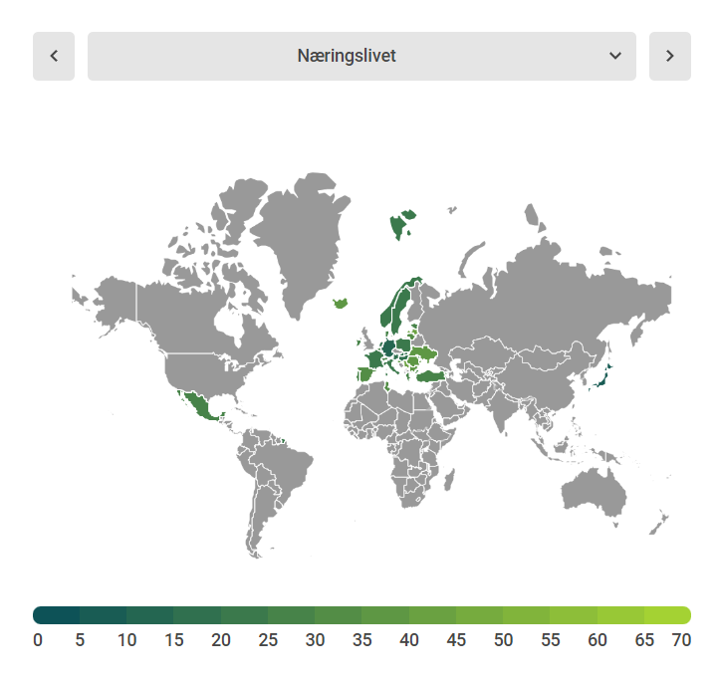
Latvia | 41.5 | 55.5 | 53.9 | 52.2 | lv
Serbia | 40 | 61.3 | 50 | 51.4 | rs
Ukraina | 38.2 | 48.8 | 43.1 | 44.7 | ua
Sør-Afrika | 36.8 | 51.9 | 45.5 | 44.9 | za
Bulgaria | 36 | 57.8 | 52.4 | 47.4 | bg
Island | 35.8 | 45.1 | 53.1 | 46.4 | is
Romania | 35.7 | 48.9 | 49.4 | 46.7 | ro
Kroatia | 35.6 | 54.2 | 49.4 | 48.4 | hr
Russland | 34.7 | 42.8 | 46.2 | 39.2 | ru
Montenegro | 32.8 | 63.8 | 44.8 | 49.9 | me
Spania | 30.9 | 51.3 | 42.5 | 40.5 | es
Litauen | 30.6 | 52.5 | 55 | 49.5 | lt
Kypros | 30.5 | 59.2 | 38.4 | 38.1 | cy
Tunisia | 30 | 45.4 | 58.4 | 56.1 | tn
Armenia | 29.7 | 54.4 | 56.8 | 54.1 | ar
Hellas | 29.3 | 41.6 | 40.1 | 37.8 | el
Belgia | 28.7 | 36.6 | 42.1 | 34.8 | be
Portugal | 28.5 | 61.1 | 49.8 | 43.3 | pt
Danmark | 28 | 52.2 | 43.7 | 35.8 | dk
Mexico | 27.7 | 33 | 34.6 | 33 | mx
Sveits | 26.9 | 36 | 39.2 | 34.9 | ch
Tyrkia | 25.8 | 33.2 | 43.3 | 37 | tr
Irland | 25.3 | 44.2 | 45.3 | 36.3 | ie
Estland | 25.1 | 61.4 | 47.7 | 42.2 | ee
Malta | 24.9 | 21.9 | 35.1 | 30.9 | mt
Polen | 24.7 | 53.4 | 45.6 | 38.1 | pl
Norge | 23.9 | 47.1 | 48.7 | 38.1 | no
Slovenia | 22.7 | 46.3 | 41 | 32.3 | si
Sverige | 22.2 | 52.4 | 43.5 | 32.6 | se
Storbritannia | 22 | 38.2 | 46.1 | 38.8 | uk
Italia | 21.5 | 47.8 | 41.2 | 34.3 | it
Frankrike | 21.3 | 37 | 39.9 | 28.3 | fr
EU 28 | 21.1 | 43.7 | 43.2 | 33.2 | eu-28
EU 27 | 20.9 | 43.9 | 42.3 | 32.8 | eu27
...

Figur 5.2b
...
 | 2005 | 2006 | 2007 | 2008 | 2009 | 2010 | 2011 | 2012 | 2013 | 2014 | 2015 | 2016 | 2017 | 2018 | 2019
Finnland | 1,664 | 1,588 | 1,765 | 1,697 | 1,593 | 1,689 | 1,727 | 1,859 | 1,876 | 1,860 | 1,648 | 1,525 | 1,721 | 1,768 | 1,414
Nederland | 4,905 | 4,664 | 4,830 | 4,338 | 4,408 | 4,178 | 3,709 | 4,051 | 3,928 | 4,167 | 4,460 | 4,564 | 4,896 | 4,721 | 4,503
Norge | 386 | 452 | 406 | 430 | 482 | 565 | 496 | 455 | 519 | 467 | 485 | 469 | 593 | 579 | 562
Sverige | 2,826 | 3,029 | 3,217 | 3,557 | 3,225 | 3,278 | 3,587 | 3,611 | 3,850 | 3,567 | 3,591 | 3,535 | 3,826 | 3,741 | 2,859

**Opprinnelsesland er basert på søkerens adresse. Norske saker er fraksjons tellet hvor der er flere innenlandske og utenlandske søkere.
Kilde: | NIFU basert på tall fra PATSTAT2022a

 |  | Link til grafikk |  | https://infogram.com/1pw0vn079kw2myuv2grndxdv1pb90g1l73z
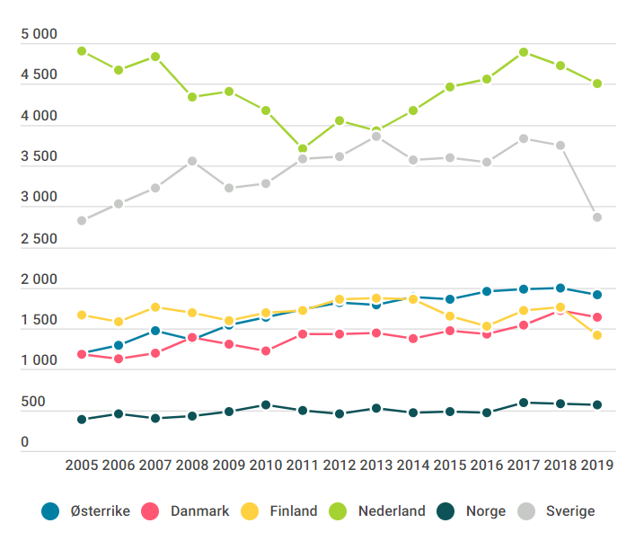

Figur 6.1b
Figur 6.1b | Relativ siteringsindeks etter utvalgte land. 2019–2020.1

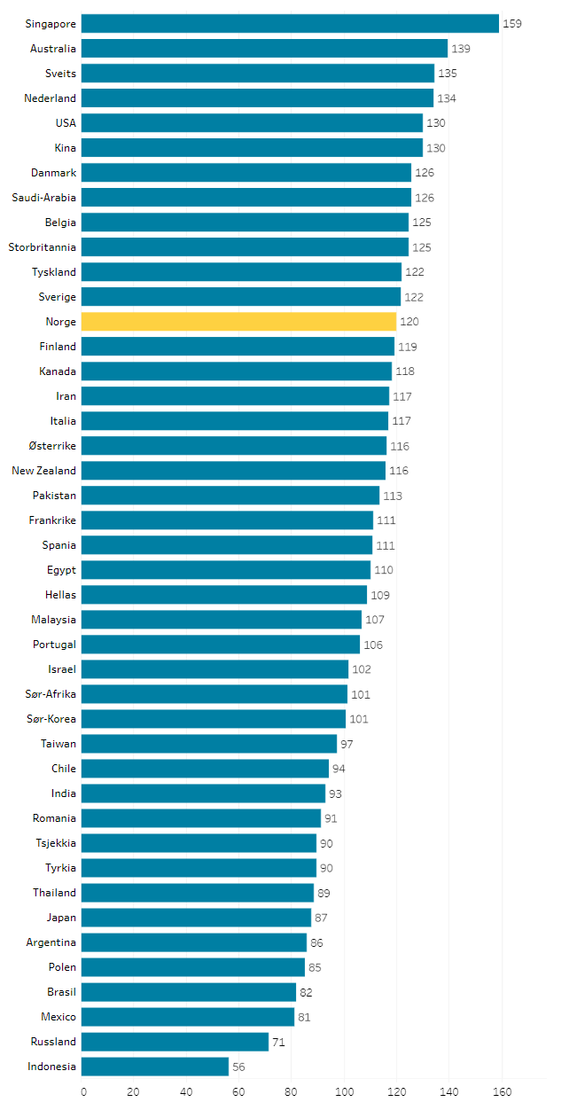
Land | Siteringsindeks
Singapore | 159.24 | Link til grafikk | https://public.tableau.com/views/Indikatorrapporten2022Figur6_1b/Figur6_1b?:language=en-US&publish=yes&:display_count=n&:origin=viz_share_link
Australia | 139.45
Sveits | 134.54
Nederland | 134.27
USA | 130.22
Kina | 130.21
Danmark | 125.89
Saudi-Arabia | 125.72
Belgia | 124.73
Storbritannia | 124.59
Tyskland | 121.97
Sverige | 121.64
Norge | 120.10
Finland | 119.47
Kanada | 118.41
Iran | 117.14
Italia | 117.08
Østerrike | 116.22
New Zealand | 116.01
Pakistan | 113.48
Frankrike | 111.07
Spania | 110.79
Egypt | 110.24
Hellas | 108.72
Malaysia | 106.75
Portugal | 106.34
Israel | 101.84
Sør-Afrika | 101.46
Sør-Korea | 100.78
Taiwan | 97.33
Chile | 94.49
India | 93.19
Romania | 91.24
Tsjekkia | 89.78
Tyrkia | 89.69
Thailand | 88.70
Japan | 87.49
Argentina | 85.85
Polen | 85.28
Brasil | 81.96
Mexico | 81.22
Russland | 71.50
Indonesia | 56.16

1 Relativ siteringsindeks for artiklene publisert i perioden 2019–2020 og akkumulerte siteringer til disse publikasjonene t.o.m. 2020.

Kilde: NIFU. Data: Web of Science.

